TABLERO
AUTORIDADES SUPERIORES |  | PRESUPUESTO VIGENTE Y EJECUTADO |  | PORCENTAJE DE PROGESO DE EJECUCIÓN |  | UNIDADES EJECUTORAS
María Xol | Defensora de la Mujer Indígena | SERVICIOS PERSONALES, TÉCNICOS Y PROFESIONALES |  | Pendiente de Ejecutar | 3.41% | Unidad Ejecutora | Presupuesto Asignado
Romelia Magdalena Caal Cahuec de Chub | Directora Ejecutiva | Presupuesto para pago de salarios y honorarios | Q933,582.00 | Ejecutado | 96.59% | 239 Defensoría de la Mujer Indígena | Q933,582.00
PORCENTAJE DE PROGRESO DE EJECUCIÓN
 |  | Presupuesto ejecutado en pago de salarios y honorarios | Q901,772.12 |  |  | COBERTURA GEOGRÁFICA
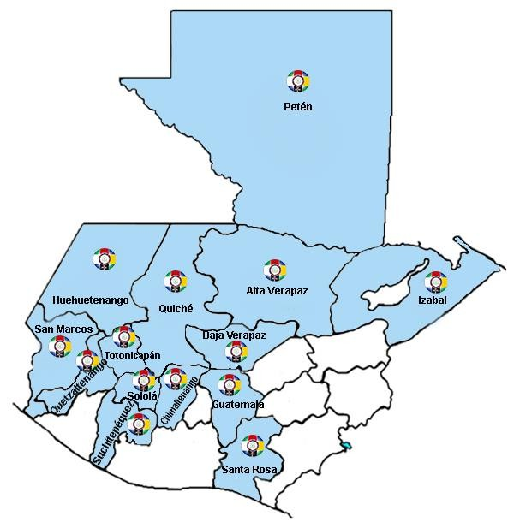
Ejecución Presupuestaria por Grupo de Gasto |  | Porcentaje en ejecución en el pago de salarios y honorarios | 96.59%
PRESUPUESTO VIGENTE Y EJECUTADO
Personal Permanente 011 | 77 salarios y 78 aguinaldo
Personal temporal 021 Personal temporal 022 Personal temporal 031 | 000 Personas 000 Personas 000 Personas
Servicios técnicos o profesionales 029 | 0
Servicios técnicos o profesionales 183 | 0

EJECUCIÓN POR TIPO DE GASTO
Renglón 029 | 0.00%
Renglón 183 | 0.00% | EJECUCIÓN POR FINALIDADES
Renglón 011 | 901772.12% | Dirección y Coordinación |  |  | 498,163.94 | 55%
EJECUCIÓN POR TIPO DE GASTO
 |  | Mujeres indígenas violentadas en sus Derechos reciben Atención Jurídica |  |  | 167,229.63 | 19%
 |  | Mujeres indígenas violentadas en sus Derechos reciben Atención Social |  |  | 170,088.55 | 19%
 |  | Mujeres indígenas violentadas en sus Derechos reciben Atención Psicológica |  |  | 66,290.00 | 7%
 |  | Personas Informadas y Capacitadas en Derechos Humanos para la Prevención de la Violencia contra las Mujeres Indígenas |  |  |  | 0%
 |  |  |  |  | Q901,772.12 | 100%

EJECUCIÓN POR FINALIDADES
Dirección y Coordinación |  |  |  | 55%
Mujeres indígenas violentadas en sus Derechos reciben Atención Jurídica |  |  |  | 19%
Mujeres indígenas violentadas en sus Derechos reciben Atención Social |  |  |  | 19%
Mujeres indígenas violentadas en sus Derechos reciben Atención Psicológica |  |  |  | 7%
Personas Informadas y Capacitadas en Derechos Humanos para la Prevención de la Violencia contra las Mujeres Indígenas |  |  |  | 0%

